Sheet1
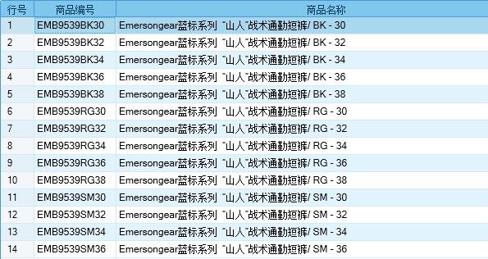
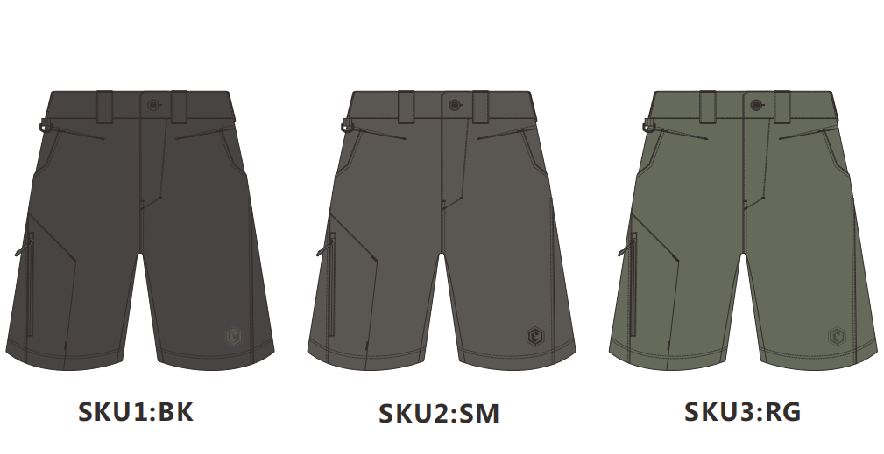
基本类型
品牌： | Emersongear BlueLabel
品名: | Emersongear 蓝标系列“山人”战术通勤短裤
款号: | EMB9539
主料（成分）: | 86%尼龙+14%氨纶
尺寸: | 30W/32W/34W/36W/38W
颜色： | BK/SM/RG
功能: | 四面弹力 / 运动剪裁 / 快干透气 / 极致轻薄 / 吸湿排汗 / 耐磨防刮
场景（选填）: | 射击 / 户外 / 街头 / 城市 / 健身 / 商旅 / 通勤 / 徒步 / 露营 / 跑步
包装 | 透明塑料袋
毛重 | 0.256kg
净重 | 0.243kg
尺寸表（cm）：
尺码 部位 | 30 | 30 | 32 | 32 | 34 | 34 | 36 | 36 | 38 | 38
 | 英寸 | 厘米 | 英寸 | 厘米 | 英寸 | 厘米 | 英寸 | 厘米 | 英寸 | 厘米
裤长（外侧量） | 21.125 | 53.6575 | 21.75 | 55.245 | 22.375 | 56.8325 | 23 | 58.42 | 23.625 | 60.0075
腰围 | 30 | 76.2 | 32 | 81.28 | 34 | 86.36 | 36 | 91.44 | 38 | 96.52
内长 | 9.625 | 24.4475 | 10 | 25.4 | 10.375 | 26.3525 | 10.75 | 27.305 | 11.125 | 28.2575
前浪（含腰头） | 11.75 | 29.845 | 12 | 30.48 | 12.25 | 31.115 | 12.5 | 31.75 | 12.75 | 32.385
后浪（含腰头） | 15.125 | 38.4175 | 15.375 | 39.0525 | 15.625 | 39.6875 | 15.875 | 40.3225 | 16.125 | 40.9575
臀围（全围） | 41 | 104.14 | 43 | 109.22 | 45 | 114.3 | 47 | 119.38 | 49 | 124.46
脚围（全围） | 19.25 | 48.895 | 20.25 | 51.435 | 21.25 | 53.975 | 22.25 | 56.515 | 23.25 | 59.055
身高(单位：CM) | 166-170 |  | 171-175 |  | 171-175 |  | 176-180 |  | 181-185
体重（单位:kg) | 56-60 |  | 61-65 |  | 66-70 |  | 71-75 |  | 76-80
关键字
功能面料：产品面料采用高质量86%尼龙+14%氨纶，具有强韧，四向弹力，极致轻薄，吸湿排汗的功能。
科技剪裁：产品剪裁优化，沿用独特设计理念贴身舒适，特显线条，运动为先。
多场景：产品适用场景多样，完全胜任户外徒步，健身，日常，通勤等等。

产品文案
Emersongear 蓝标系列“山人”战术通勤短裤材料部分采用高质量86%尼龙+14%氨纶，具有强韧，四向弹力，极致轻薄，吸湿排汗的功能。适用场景多样，完全胜任户外徒步，健身，日常，通勤等等。产品剪裁优化，沿用独特设计理念贴身舒适，特显线条，运动为先。

